숙소
이름 | 구 | 가격 | 종류 | 비고
Charming Studio 2P - Place de la République | 11구 | 228,500 | 주방 | 파르망티에역 200m | 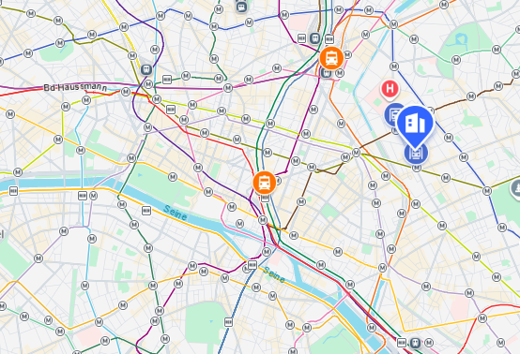
Penbed - Montparnasse 2 - Studio | 6구 | 275,000 | 주방 | 페르네티역 170m | 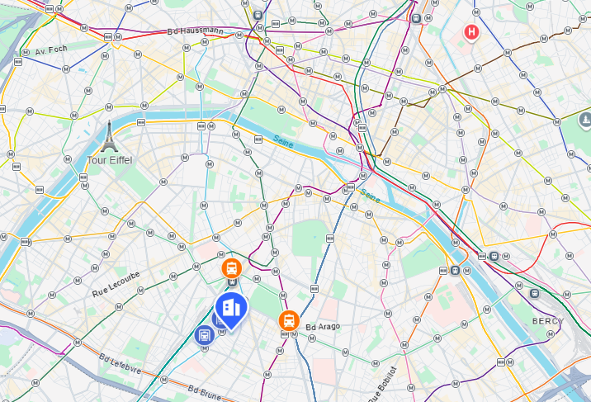
Quiet studio - 2P - Sentier | 2구 | 245,907 | 주방 | 본누벨역 260m | 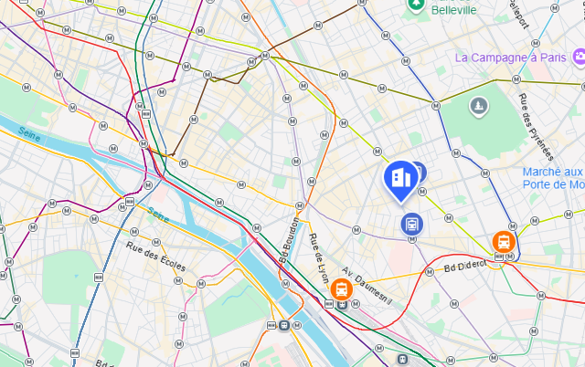 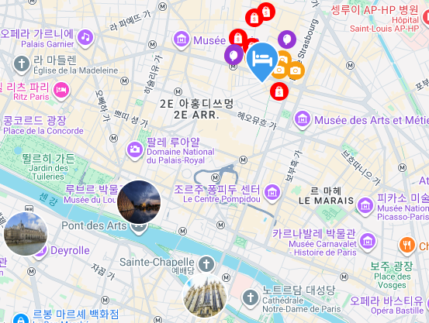
Residence centre de Paris by Studio prestige 3.5성급 | 2구 | 317,943 | 주방 | 세바스토폴역 (메트로) (210m 이내) | 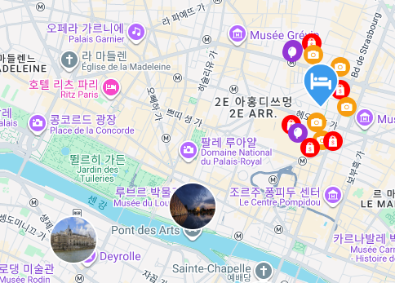
레 파티오 뒤 마라 |  | 326,000 | - |  | 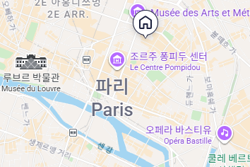
레지던스 파리 그라빌리에 |  | 258,688 | 주방 |  | 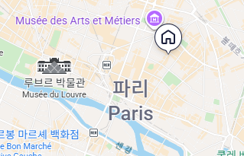
호텔 바캉스 블루 프로방스 오페라 |  | 282,087 | 호텔 |  | 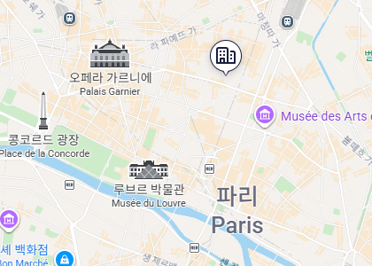
Cosy studio - 2P - Bastille |  | 244,937 | 주방 |  | 